Info
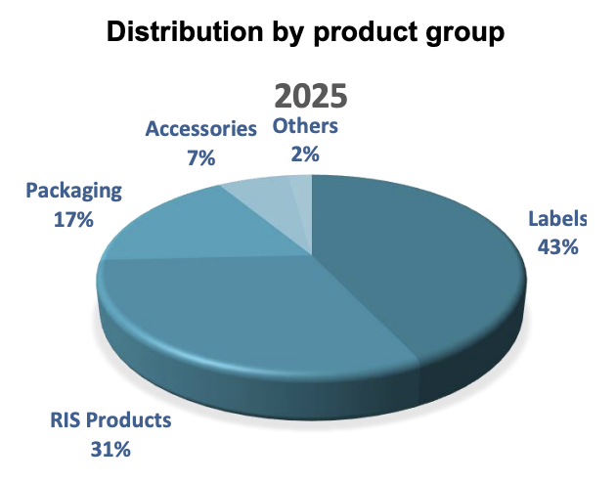
Produksjon |  |  | Q425
 | Egne fabrikker (in-house) | Lokal trykkproduksjon
Hvor | Portugal, Bangladesh | UK, Tyskland, Vietnam, Tyrkia, Hong Kong
Produkter | Woven + printed labels | Kun printed labels
Skala | Stor, dedikerte fabrikker | Mindre, tilknyttet salgskontor
Fordel | Full kontroll, bredde | Nærhet til kunde, rask levering

RIS = Labels with variable information such as barcodes, care labels and RFID
Retail information solutions

Investeringsplan og strategiske initiativ

PRODUKSJON & KAPASITET
Ny fabrikk Bangladesh | ~MUSD 10. Nåværende full (MSEK 80). Ferdig H1 2027, dobler kapasitet
Portugal oppgradering | MSEK 10 investering, øke kapasitet og servicenivå
LEAN-program | Innføres på alle fabrikker, startet Portugal & Bangladesh
In-house trend | Andelen egen produksjon øker — bedre kontroll og marginer

SALG & ORGANISASJON
USA-ekspansjon | 3 nye selgere, akselerere Nord-Amerika
Nederland | Nytt datterselskap, styrke Benelux
CCO (ny rolle) | Chief Commercial Officer — sentralisere global salgsstrategi

DIGITALISERING & NYE PRODUKTER
Nilörn:CONNECT | QR/NFC i etiketter, koblet til digitalt system. Svarer på EUs Digital Product Passport (DPP)
Packaging-satsing | Ny Category Manager rekruttert. Premium emballasje + bærekraftige materialer
RFID | Identifisert som stort vekstområde 2025→2030
Heat Transfer | Vekstambisjon i radardiagram 2025→2030

MARKED & KONSOLIDERING
Bransjetrend | Konsolidering — store kunder vil ha færre, sterkere leverandører
Nilörns respons | Global dekning, digital + compliance → posisjonert for organisk vekst og oppkjøp

TRANSFORMASJON 2020→2025 (gjennomført)
Styrket | Sustainability/CSR, Digital Solutions, Global Deliveries, Packaging, Financial Strength
Endret modell | Fra desentralisert → integrert organisasjon med sentralisert sourcing

STRATEGISK RETNING 2025→2030
Størst vekstambisjon | RFID, Digital solutions, Heat Transfer, Packaging
Videre vekst | Own production, Global deliveries
Overordnet mål | Full-service leverandør med digitale løsninger, ikke bare etiketter

Press releases:

